关系图
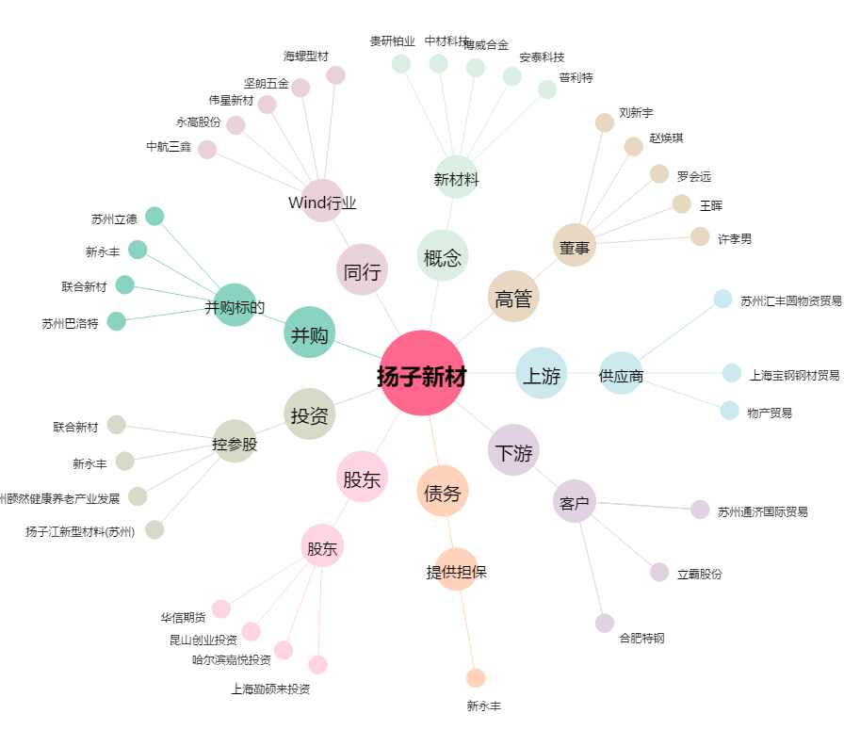
扬子新材[002652.SZ] - 关系概览图

